行为数据获取流程图
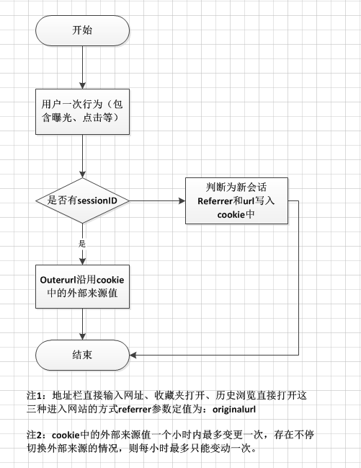
整体用户行为数据获取方式如下图：
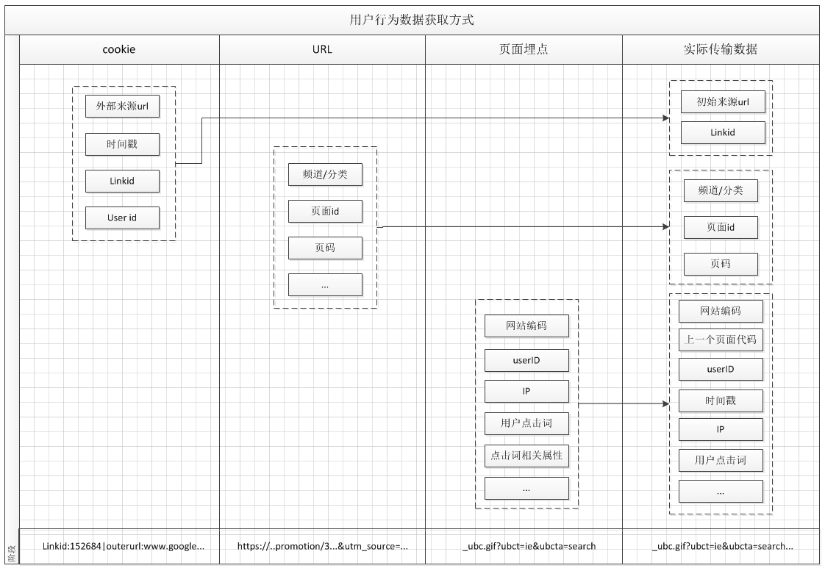

外部来源是否写入cookie判定方式见下图：

